测试用例管理方式
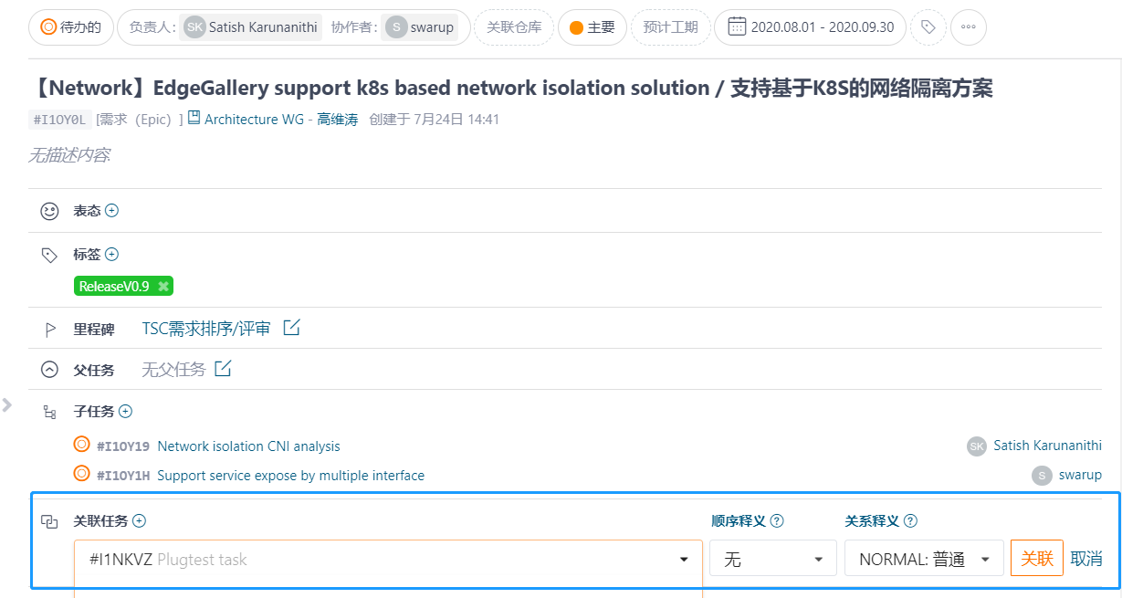
基于第一/二sheet页模板管理的测试用例，均统一都录入在gitee 任务里
1、第一张图最左侧“任务”，然后点击“新建任务”，
2、在第二张图中右侧蓝框选择“测试用例”，指定负责人等

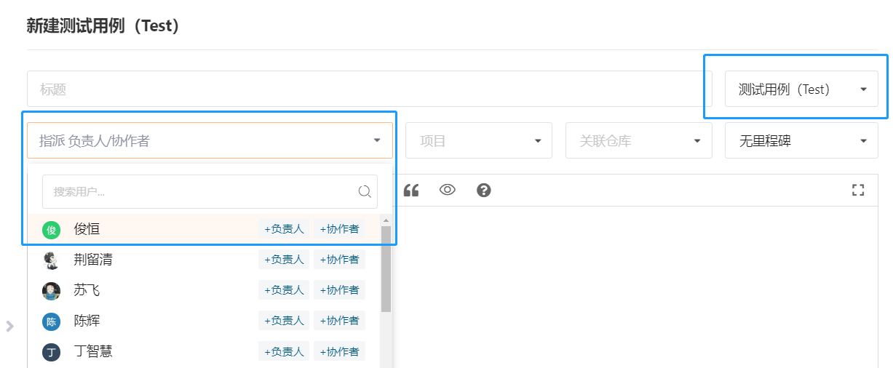

关联到epic的“关联任务”（当然也能关联到story的“关联任务”里）
3、查找到目标epic，在第三张图中显示epic信息，在“关联任务”里将创建好的测试用例关联到当前的epic

